상품제안서
안티버스트 짐볼 65cm 오렌지 | 상품코드: S13230

 |  |  |  |  |  |  | 02-713-8555 | www.synergygift.co.kr
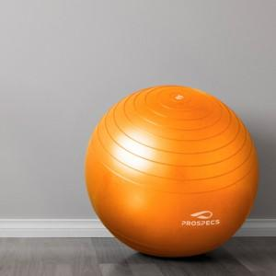

【상세/제작정보】 | <p>※물류에서 바로 출고되어 인쇄, 스티커, 포장 불가</p>

【인쇄/포장옵션】 | / 포장불가능

【공급단가】 | 수량 | 50~ | 100~ | 300~ | 500~ | 1,000~
*VAT별도 | 단가 | 17,820원 | 17,160원 | 16,500원 | 15,840원 | 15,440원

【상품 URL】 | https://www.synergygift.co.kr:443/src/goods_detail.php?gdno=15465

